상품제안서
엑스트라 ANC+LED 블루투스 헤드셋 | 상품코드: S44412

 |  |  |  |  |  |  | 02-713-8555 | www.synergygift.co.kr
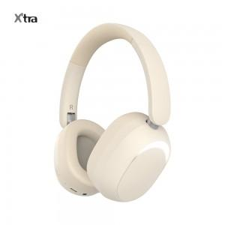 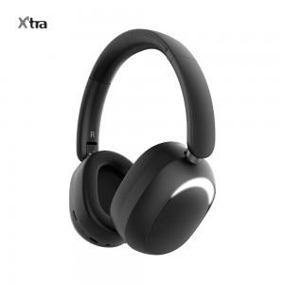 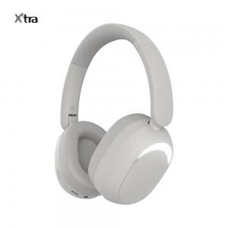

【상세/제작정보】

【인쇄/포장옵션】 | 실크, 레이저 / 포장지포장

【공급단가】 | 수량 | 20~ | 100~ | 200~ | 300~ | 500~
*VAT별도 | 블랙 | 28,800원 | 25,900원 | 25,400원 | 24,500원 | 23,300원
 | 베이지 | 28,800원 | 25,900원 | 25,400원 | 24,500원 | 23,300원
 | 그레이 | 28,800원 | 25,900원 | 25,400원 | 24,500원 | 23,300원

【상품 URL】 | https://www.synergygift.co.kr:443/src/goods_detail.php?gdno=44412

